Sheet1
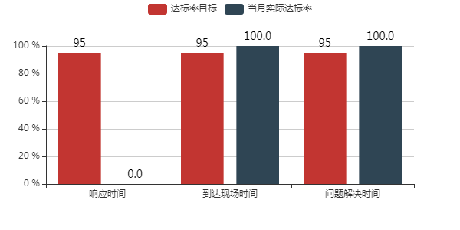
序号 | 工程师姓名 | 维修单数 | 到达现场平均用时 | 问题解决平均用时
1 | 李敬业 | 11 | 5.1 | 6.2
2 | 王小鹏 | 1 | 2.8 | 3.8
3 | 苏钊文 | 27 | 1.7 | 3.4
4 | 覃国平 | 20 | 3.1 | 5.0
5 | 王宁 | 15 | 3.9 | 8.1
6 | 何聪 | 37 | 5.7 | 8.6
7 | 胡祥 | 32 | 4.8 | 7.1
8 | 胡福泰 | 3 | 9.5 | 9.7
9 | 陈龙 | 1 | 1.3 | 1.3
10 | 刘辉辉 | 12 | 1.3 | 1.5
11 | 许基博 | 16 | 0.5 | 1.2
12 | 林凌晋 | 5 | 1.9 | 3.5
13 | 辜明 | 1 | 0.5 | 19.2
14 | 殷家良 | 4 | 2.8 | 14.4
15 | 李晓萌 | 7 | 0.9 | 9.0
16 | 陈兵 | 23 | 1.2 | 2.6
17 | 罗文学 | 3 | 2.5 | 2.9
18 | 胡晓敏 | 17 | 1.0 | 2.5
19 | 陈广星 | 3 | 0.1 | 0.3
20 | 刘杰 | 3 | 1.0 | 1.5
21 | 李军 | 5 | 2.5 | 3.4
22 | 贺丰 | 39 | 2.3 | 2.6
23 | 王盛朗 | 30 | 2.6 | 3.0
24 | 曾肇良 | 24 | 2.3 | 2.6
25 | 李汉谋 | 2 | 0.3 | 0.6
26 | 陈前忠 | 1 | 1.2 | 6.0
27 | 唐海东 | 6 | 2.6 | 2.8
28 | 卢家胜 | 2 | 1.1 | 1.1
29 | 陈钦棠 | 10 | 0.4 | 4.7
30 | 徐锦棠 | 7 | 3.4 | 5.3
31 | 陈伟锋 | 21 | 0.5 | 4.7
32 | 蔡明威 | 8 | 1.2 | 3.6
33 | 李翰锋 | 19 | 1.1 | 2.2
34 | 缪锴奇 | 35 | 1.0 | 2.5
35 | 魏志绚 | 39 | 3.1 | 3.6
36 | 陆明明 | 7 | 3.2 | 3.6
37 | 梁韶辉 | 4 | 2.4 | 5.0
38 | 梁杰 | 4 | 6.4 | 6.6
39 | 陈炜城 | 7 | 2.7 | 2.9
40 | 张良 | 1 | 11.5 | 11.5
41 | 罗晋章 | 6 | 3.1 | 5.0
42 | 徐伟 | 3 | 0.1 | 9.4
43 | 陈怀森 | 3 | 0.3 | 4.3
44 | 钟理安 | 4 | 2.8 | 2.9
45 | 张玉海 | 5 | 1.8 | 1.9
 |  | 12.1 | 2.6 | 5.6

